Sheet1
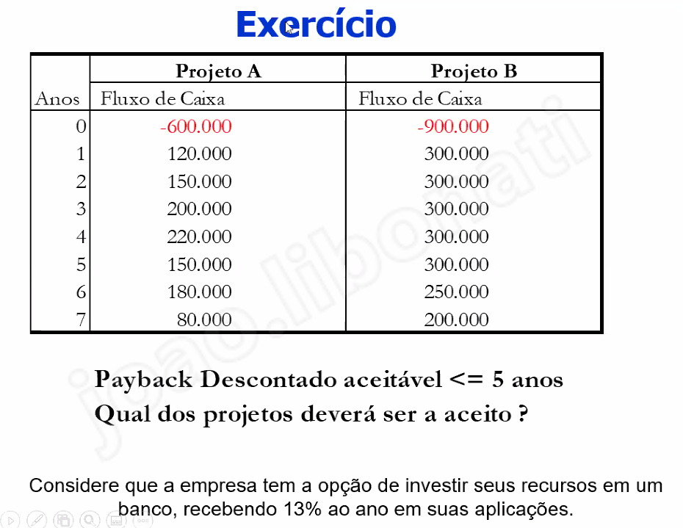
 |  | projeto a |  |  |  | projeto b
0 | -600 |  | -600 | 0 | -900 |  | -900
1 | 120 | 106.19469027 | -493.80530973 | 1 | 300 | 265.48672566 | -634.51327434
2 | 150 | 117.47200251 | -376.33330723 | 2 | 300 | 234.94400501 | -399.56926932
3 | 200 | 138.61003246 | -237.72327477 | 3 | 300 | 207.91504868 | -191.65422064
4 | 220 | 134.93012009 | -102.79315468 | 4 | 300 | 183.9956183 | -7.658602337
5 | 150 | 81.4139904 | -21.379164284 | 5 | 300 | 162.8279808 | 155.16937846
6 | 180 | 86.457334938 | 65.078170654 | 6 | 250 | 120.07963186 | 275.24901032
7 | 80 | 34.0048515 | 99.083022154 | 7 | 250 | 106.26516094 | 381.51417126

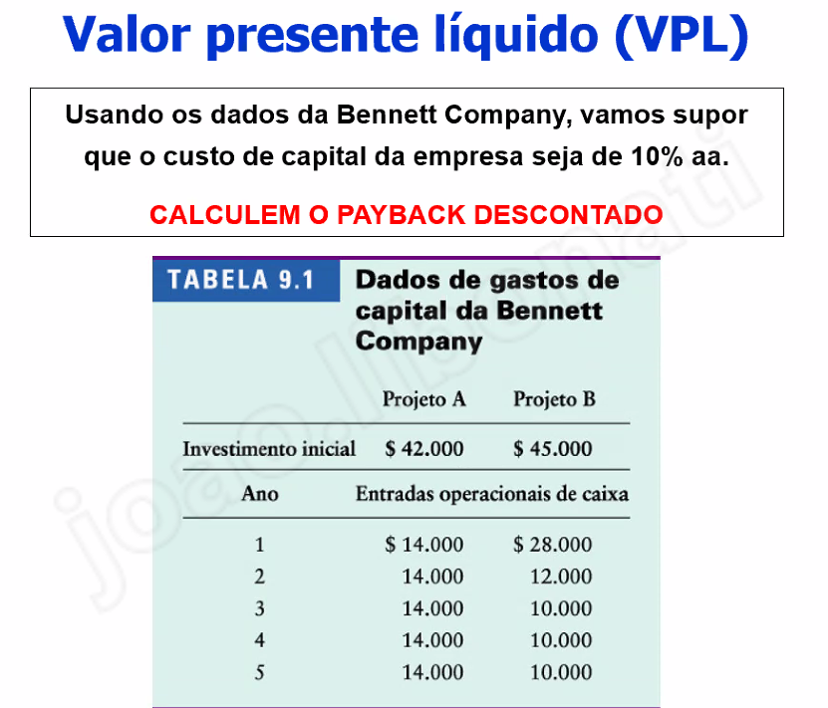

 |  | projeto a |  |  |  | projeto b
0 | -42 |  | -42 | 0 | -45 |  | -45
1 | 14 | 12.389380531 | -29.610619469 | 1 | 28 | 24.778761062 | -20.221238938
2 | 14 | 10.964053567 | -18.646565902 | 2 | 12 | 9.3977602005 | -10.823478738
3 | 14 | 9.7027022719 | -8.9438636299 | 3 | 10 | 6.9305016228 | -3.8929771148
4 | 14 | 8.5864621875 | -0.35740144239 | 4 | 10 | 6.1331872768 | 2.240210162
5 | 14 | 7.598639104 | 7.2412376616 | 5 | 10 | 5.42759936 | 7.667809522

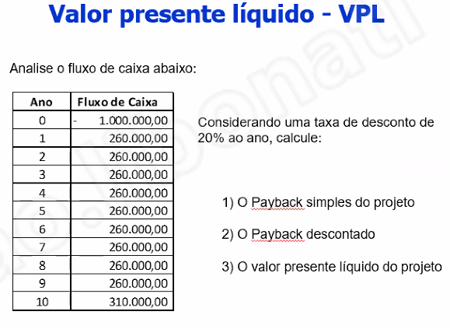
 | payback descontado (B) |  |  |  | payback simples

0 | -1000 |  | -1000 |  | 0 | -1000 | -1000
1 | 260 | 216.66666667 | -783.33333333 |  | 1 | 260 | -740
2 | 260 | 180.55555556 | -602.77777778 |  | 2 | 260 | -480
3 | 260 | 150.46296296 | -452.31481481 |  | 3 | 260 | -220
4 | 260 | 125.38580247 | -326.92901235 |  | 4 | 260 | 40
5 | 260 | 104.48816872 | -222.44084362 |  | 5 | 260 | 300
6 | 260 | 87.073473937 | -135.36736968 |  | 6 | 260 | 560
7 | 260 | 72.561228281 | -62.806141404 |  | 7 | 260 | 820
8 | 260 | 60.467690234 | -2.3384511698 |  | 8 | 260 | 1080
9 | 260 | 50.389741862 | 48.051290692 |  | 9 | 260 | 1340
10 | 310 | 50.066730696 | 98.118021388 |  | 10 | 260 | 1600
 |  |  |  |  |  |  | -10.153846154

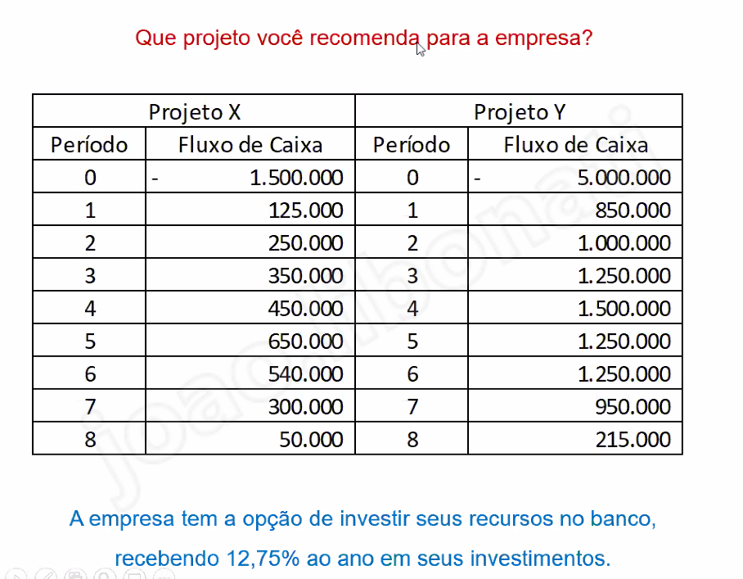

i = | 0.1275

PROJETO X |  |  |  |  | PROJETO Y
0 | -1500 |  | -1500 |  | 0 | -5000 |  | -5000
1 | 125 | 110.86474501 | -1389.135255 |  | 1 | 850 | 753.88026608 | -4246.1197339
2 | 250 | 196.65586698 | -1192.479388 |  | 2 | 1000 | 786.62346793 | -3459.496266
3 | 350 | 244.18466854 | -948.29471947 |  | 3 | 1250 | 872.08810192 | -2587.4081641
4 | 450 | 278.44941613 | -669.84530334 |  | 4 | 1500 | 928.16472044 | -1659.2434436
5 | 650 | 356.72258288 | -313.12272046 |  | 5 | 1250 | 686.00496707 | -973.23847657
6 | 540 | 262.84181443 | -50.28090603 |  | 6 | 1250 | 608.430126 | -364.80835057
7 | 300 | 129.51062549 | 79.229719461 |  | 7 | 950 | 410.11698072 | 45.308630151
8 | 50 | 19.144216628 | 98.373936089 |  | 8 | 215 | 82.320131502 | 127.62876165

